手順書
操作手順書 |  |  |  |  | 作成日時：2019/10/24-15:37:48

 | １．操作環境

 |  |  | シナリオファイル名 | C:\Users\Administrator\Desktop\動作確認手順\ストアド起動（原価用）.winsnr

 | ２．操作手順

 |  | ２．１．シナリオ：ストアド起動（原価用）
 |  |  | ２．１．１． [CNT_USR1@CORCL - [OSqlEdit5 *]]ウィンドウ - [SQL実行]ボタン |  |  | 確認日 | 結果
 |  |  | 画面 | 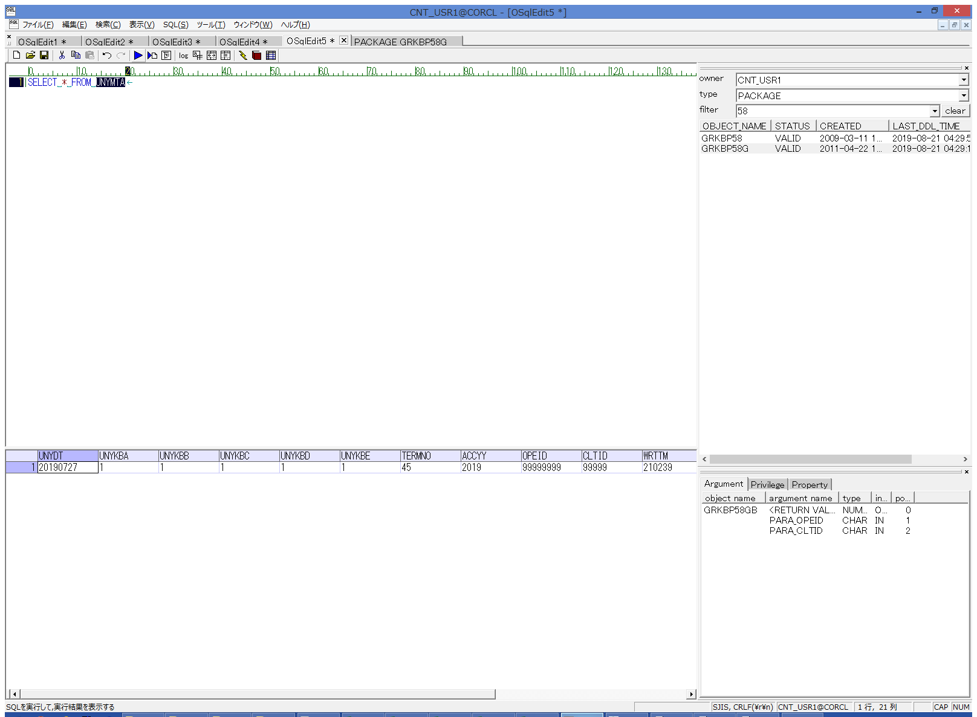
 |  |  | 操作内容 | UNYMTA抽出用SQL(別紙参照)を実行します。

 |  |  | ２．１．２． [デスクトップ]ウィンドウ - [TAB区切り(カラム名付き)]メニュー項目 |  |  | 確認日 | 結果
 |  |  | 画面 | 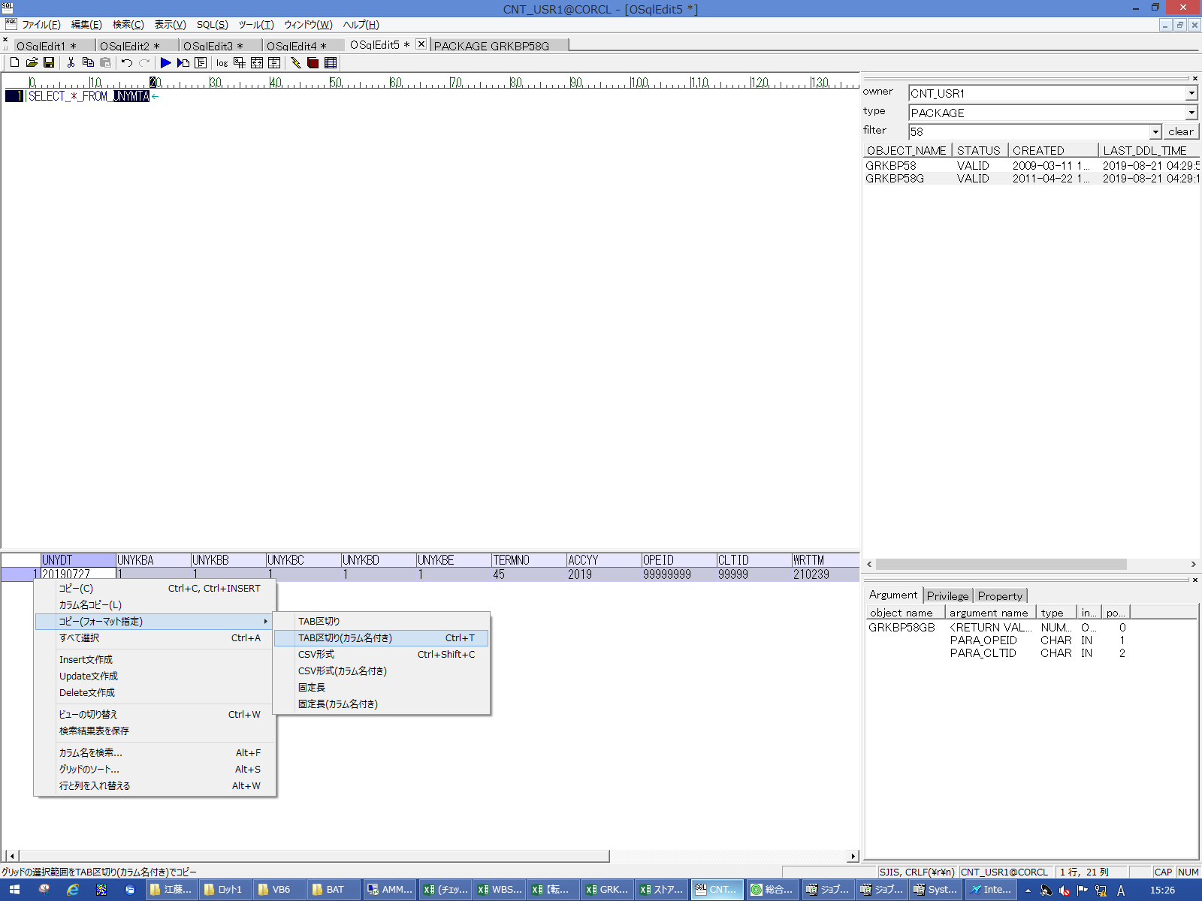
 |  |  | 操作内容 | 抽出されたデータをTAB区切りで保存し、実行SQLシートの5,6行目に貼り付けます。

 |  |  | ２．１．３． [CNT_USR1@CORCL - [OSqlEdit4 *]]ウィンドウ - [SQL実行]ボタン |  |  | 確認日 | 結果
 |  |  | 画面 | 
 |  |  | 操作内容 | UNYMTA_ZEN抽出用SQL(別紙参照)を実行します。

 |  |  | ２．１．４． [デスクトップ]ウィンドウ - [TAB区切り(カラム名付き)]メニュー項目 |  |  | 確認日 | 結果
 |  |  | 画面 | 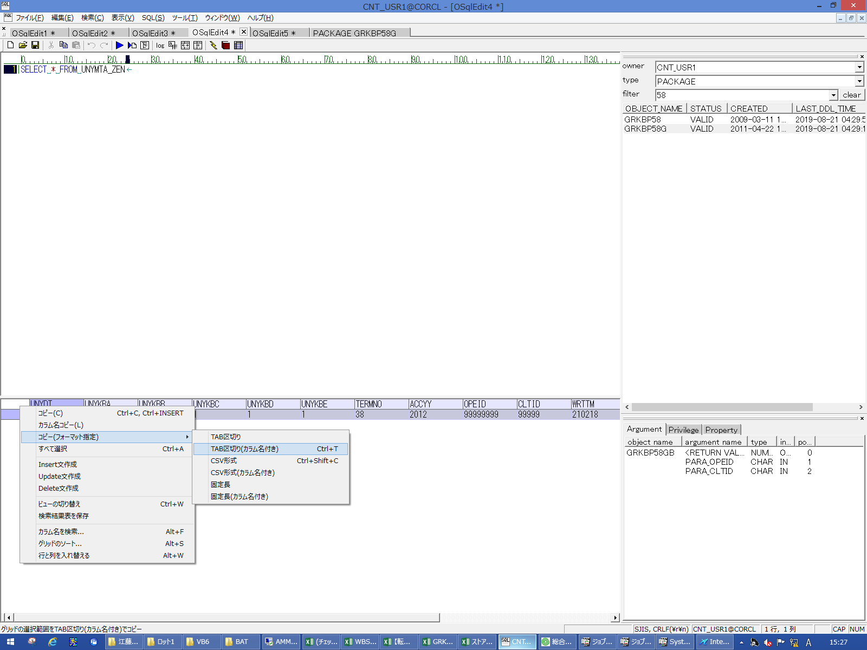
 |  |  | 操作内容 | 抽出されたデータをTAB区切りで保存し、実行SQLシートの9,10行目に貼り付けます。

 |  |  | ２．１．５． [AMMDB54 - リモート デスクトップ接続]ウィンドウ - [Input Capture Window]ウィンドウ |  |  | 確認日 | 結果
 |  |  | 画面 | 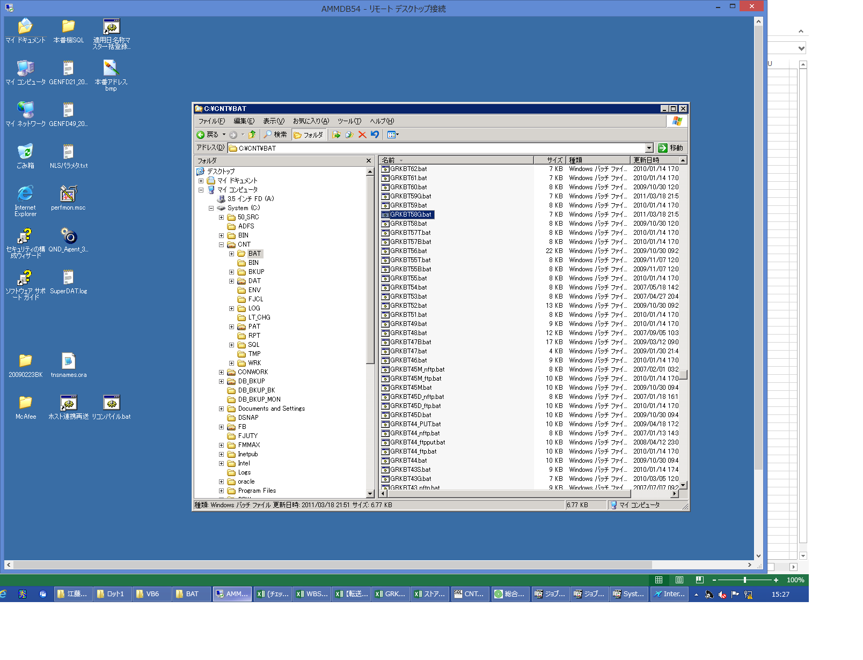
 |  |  | 操作内容 | AMMDB54にリモート接続し、C:\CNT\BAT\GRKBT58G.batで右クリックします。

 |  |  | ２．１．６． [AMMDB54 - リモート デスクトップ接続]ウィンドウ - [Input Capture Window]ウィンドウ |  |  | 確認日 | 結果
 |  |  | 画面 | 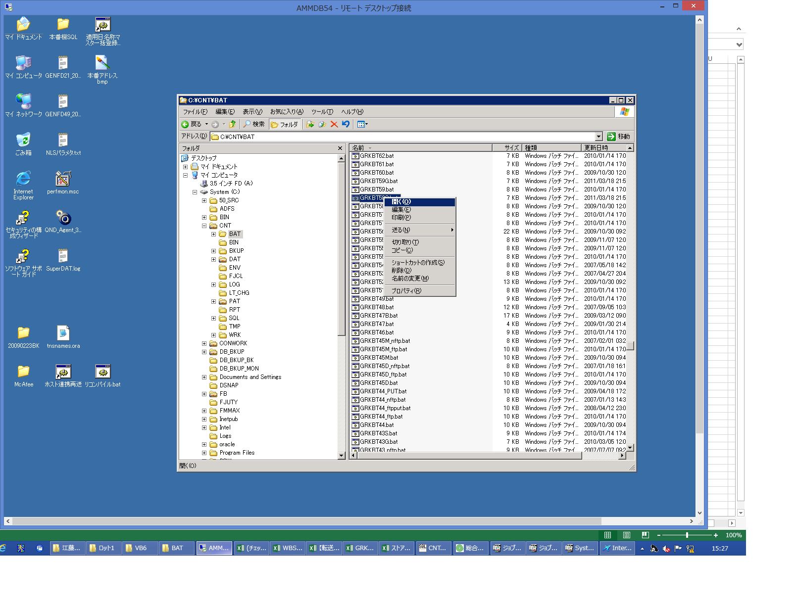
 |  |  | 操作内容 | 「開く」ボタンをクリックします。

 |  |  | ２．１．７． [CNT_USR1@CORCL - [OSqlEdit5 *]]ウィンドウ - [SQL実行]ボタン |  |  | 確認日 | 結果
 |  |  | 画面 | 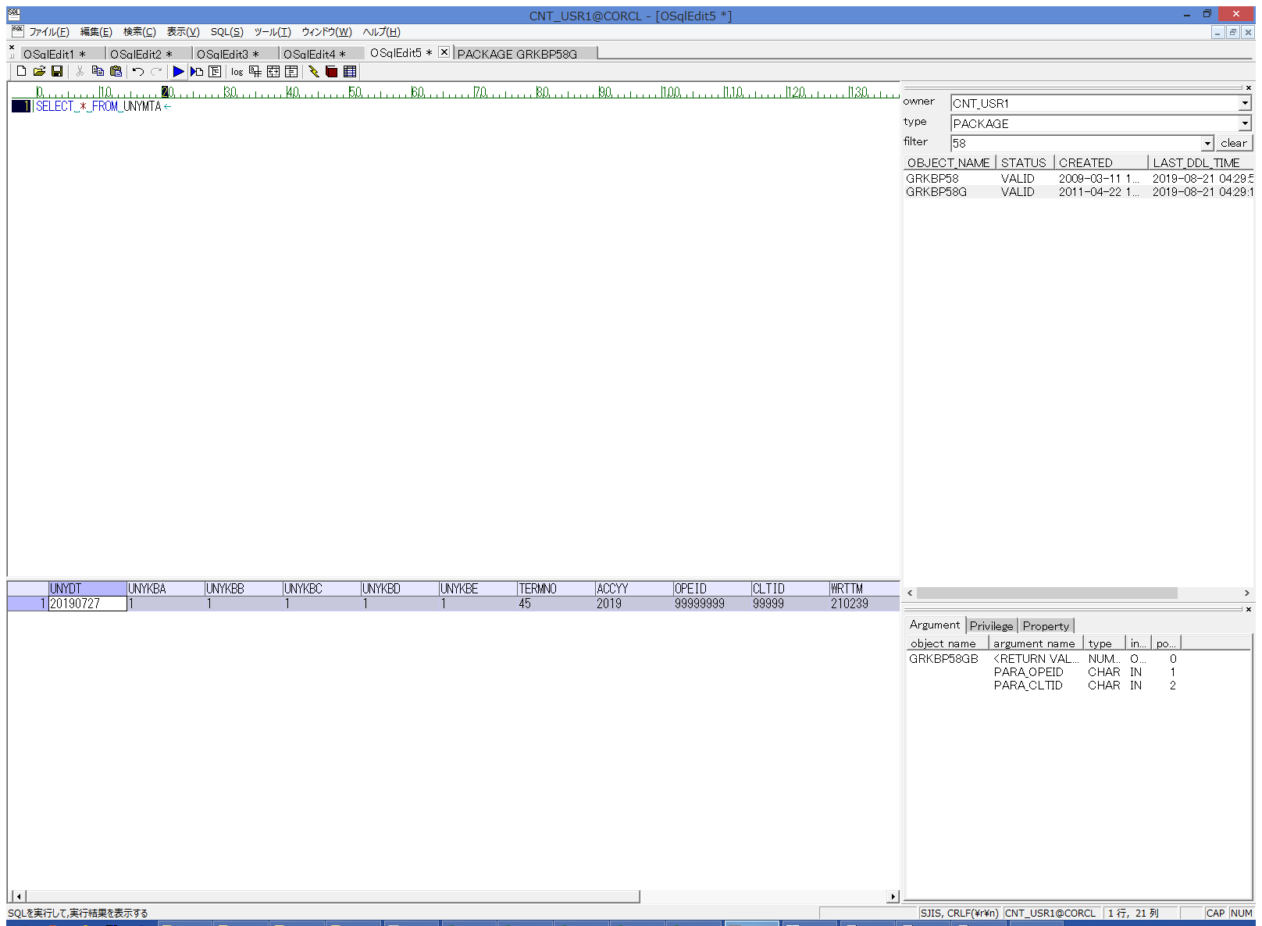
 |  |  | 操作内容 | UNYMTA抽出用SQL(別紙参照)を実行します。

 |  |  | ２．１．８． [デスクトップ]ウィンドウ - [TAB区切り(カラム名付き)]メニュー項目 |  |  | 確認日 | 結果
 |  |  | 画面 | 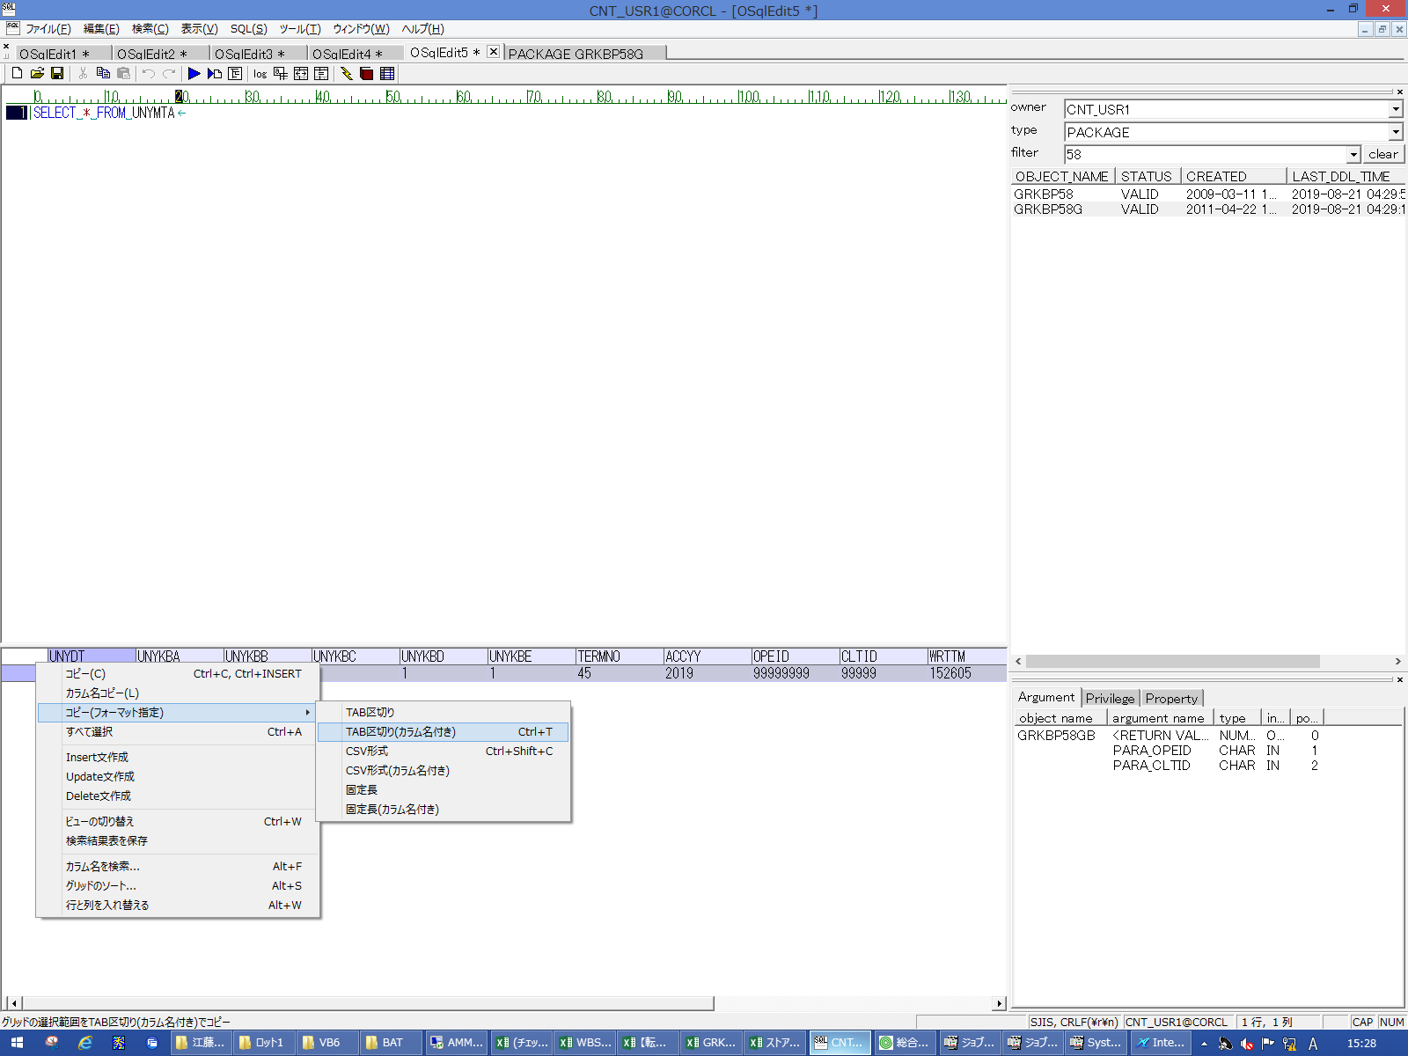
 |  |  | 操作内容 | 抽出されたデータをTAB区切りで保存し、実行SQLシートの16,17行目に貼り付けます。 更新前と比較し、UNYDTが1プラスされていることを確認します。

 |  |  | ２．１．９． [CNT_USR1@CORCL - [OSqlEdit4 *]]ウィンドウ - [SQL実行]ボタン |  |  | 確認日 | 結果
 |  |  | 画面 | 
 |  |  | 操作内容 | UNYMTA_ZEN抽出用SQL(別紙参照)を実行します。

 |  |  | ２．１．１０． [デスクトップ]ウィンドウ - [TAB区切り(カラム名付き)]メニュー項目 |  |  | 確認日 | 結果
 |  |  | 画面 | 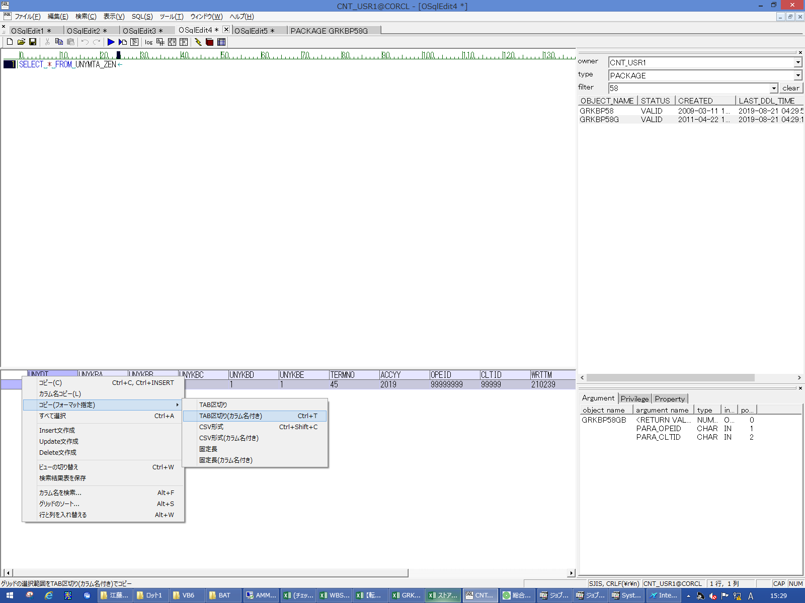
 |  |  | 操作内容 | 抽出されたデータをTAB区切りで保存し、実行SQLシートの20,21行目に貼り付けます。 更新前のUNYMTAの内容と一致していることを確認します。

 |  |  | ２．１．１１．【戻し処理】 [CNT_USR1@CORCL - [OSqlEdit3 *]]ウィンドウ - [SQL実行]ボタン |  |  | 確認日 | 結果
 |  |  | 画面 | 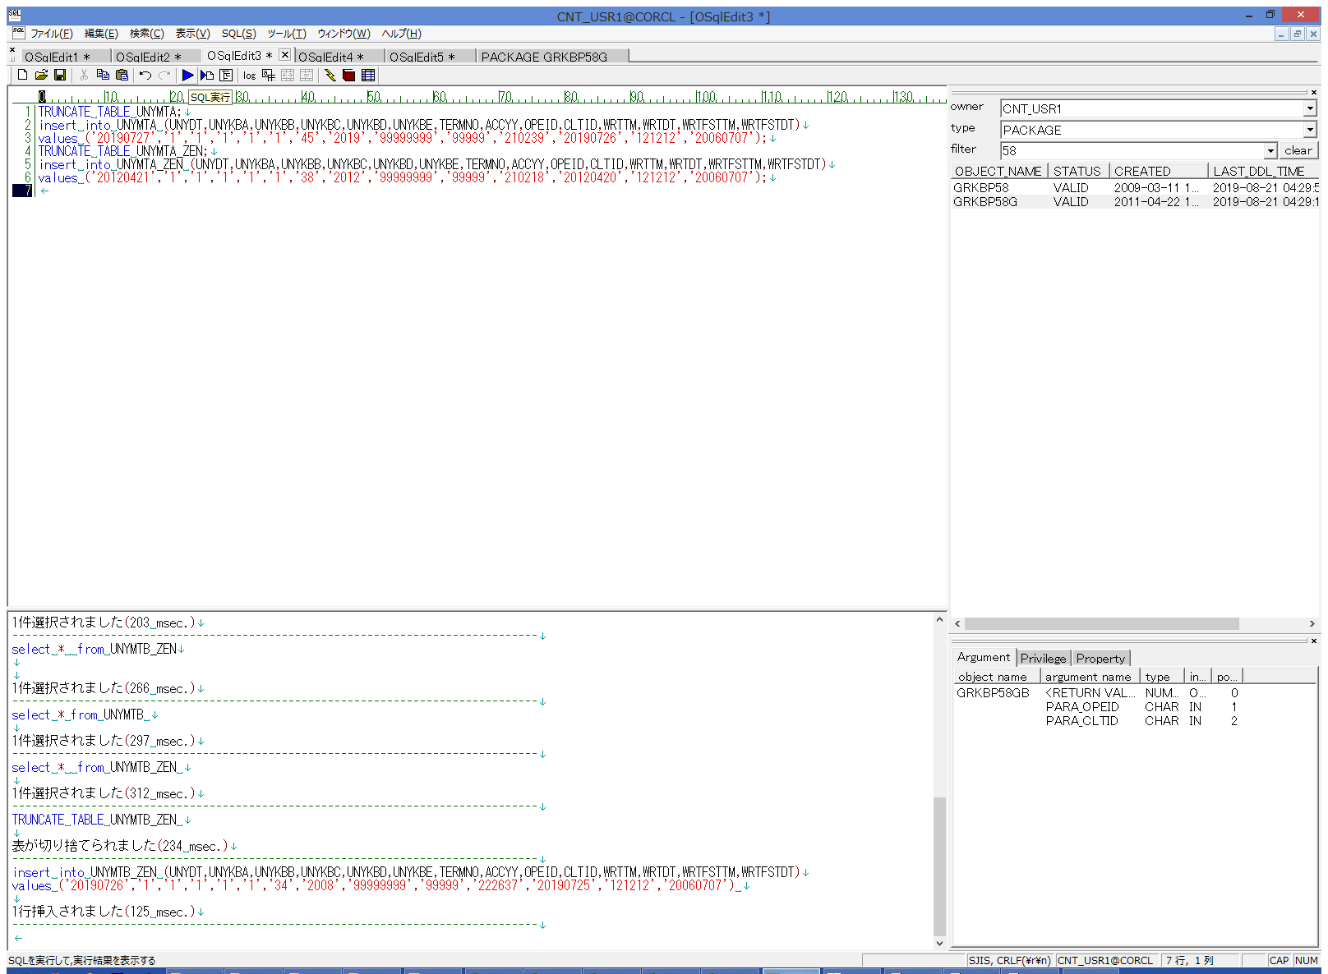
 |  |  | 操作内容 | 【戻し処理】用SQL(別紙参照)を実行し、元の値に戻します。

